Plan1
MÉTODOS DE DESENVOLVIMENTO DE SISTEMA | MÉTODOS DE DESENVOLVIMENTO DE SISTEMA
O que é a Crise do Software? | A "crise do software" é um problema que muitos desenvolvedores enfrentam ao implementar um software. Ela pode se tratar tanto da crise analítica durante a criação do software, como de problema durante a implementação e finalização do software, podendo até gerar o cancelamento do programa devido sua complexidade. A "crise do software" reza que "quanto mais elaborado um site é mais difícil é a sua fabricação."
Como o problema da Crise do Software foi minimizado? | Á partir do ano de 1960 surgiu o conceito de "Engenharia de Software", que preza por usar processos de engenharia durante a análise, criação e implementação de um software.
Quais são os conceitos da Engenharia de Software? | Engenharia de Software: é o princípio de que todo software deve passar por atividades fundamentais desde a sua construção até a sua finalização. Essas atividades são chamadas de "Ciclo da Vida do Projeto de Software", existem vários modelos de ciclo de vida de software, como por exemplo: Cascata, Modelo em V, Incremental, Evolutivo, RAD, Prototipagem, Espiral e Ciclo de Vida RUP. Mas todos eles seguem o padrão básico do ciclo de vida, que é: 1º Especificação; 2º Análise; 4º Validação; 3º Implementação; 5º Entrega;
Ilustre o Ciclo de Vida de um Projeto de Software juntamente com a descrição de cada etapa do ciclo: | 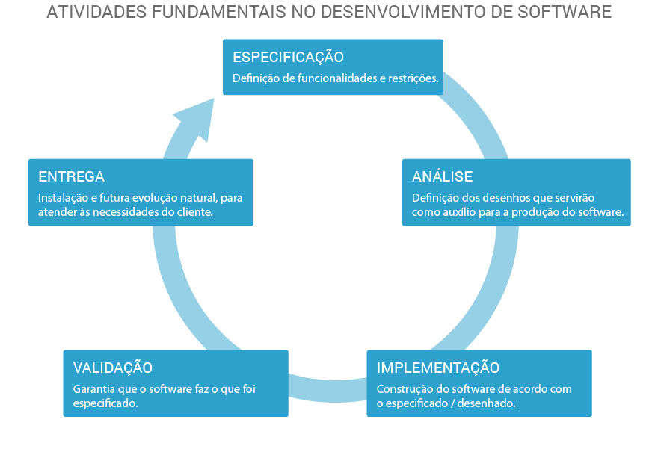
- reservada para a questão acima -
Como funciona o método de desenvolvimento de software: Cascata? | Cascata: é um modelo onde os desenvolvedores seguem o desenvolvimento do projeto seguindo etapas bem definidas do começo ao fim do projeto sem se atentarem a necessidade revisar as etapas anteriores. É chamado de método em Cascata por que o fim de uma atividade marca o começo de outra. Porém esse é um método muito pouco eficaz devido a falta de revisão e a deixar o cliente no escuro quanto as etapas de desenvolvimento, onde possíveis falhas e adequações só serão visualizadas ao final do projeto.
Ilustre o desenvolvimento em Cascata: | 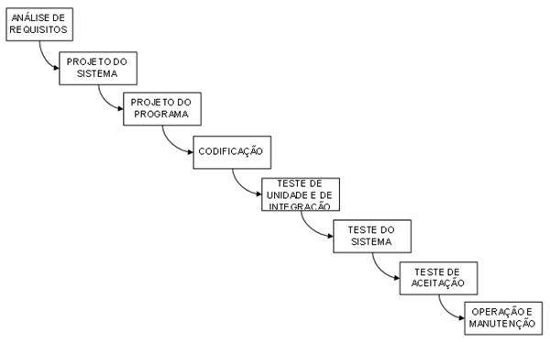
- reservada para a questão acima -
Como funciona o método de desenvolvimento de software: Modelo V? | Modelo V: Faz praticamente os mesmos processos que o modelo em cascata, com do diferencial de que o processo é dividido em 3 etapas fundamentais: 1º Análise do projeto antes da codificação representado pela cascata descendente até a codificação; 2º Codificação no centro do vértice do projeto; 3º Implementação dos testes no projeto, representando a cascata ascendente; Ao final do processo, são feitos testes de validação comparando as duas partes do "V" para ver se o que foi analisado e projetado está de acordo com o que foi codificado, trazendo um pouco mais de segurança que o método em Cascata.
Ilustre o desenvolvimento em Modelo V: | 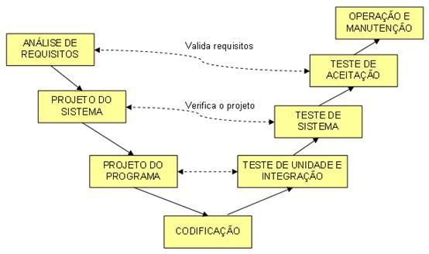
MÉTODOS DE DESENVOLVIMENTO DE SISTEMA | MÉTODOS DE DESENVOLVIMENTO DE SISTEMA
Como funciona o método de desenvolvimento de software: Ciclo de Vida Incremental? | Ciclo de Vida Incremental: Nesse método os desenvolvedores, em vez de desenvolver um projeto do início ao final e entregá-lo ao cliente, desenvolvem um projeto inicial apenas atendendo aos requisitos principais do cliente e entregam essa espécie de "rascunho" do projeto para o cliente testar, para que possam colher a opinião do cliente sobre o que deve ser modificado, e repetem esse processo várias vezes a medida que avançam para a finalização do projeto, até criarem o projeto definitivo. A desvantagem desse processo é a constante mudança de documentação. A vantagem é o feed back do cliente, evitando falhas de codificação e implementações desnecessárias.
Ilustre o desenvolvimento em Ciclo de Vida Incremental: | 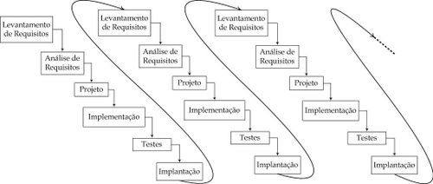
- reservada para a questão acima -
Como funciona o método de desenvolvimento de software: Evolutivo? | Evolutivo: O método Evolutivo é mais usado para clientes que ainda não entendem muito bem os requisitos do sistema que desejam implementar no seu negócio, ele é parecido com o modelo de Ciclo de Vida Incremental, onde criamos várias versões do software enquanto o cliente testa e dá seus feedbacks, porém com a diferença de que a documentação só será elaborada ao final do projeto, devido ser um processo evolutivo. Porém esse método tem a grande desvantagem do cliente não entender como o método funciona, ou desejar aplicar grandes mudanças no sistema a cada versão nova, compromentendo a integridade dos requisitos e até da programação.
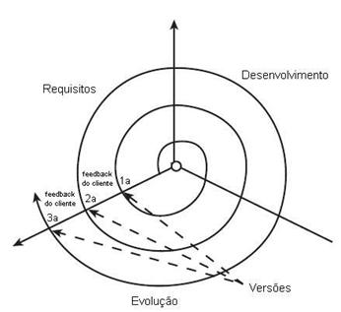
Ilustre o desenvolvimento no Método Evolutivo:
- reservada para a questão acima -
Como funciona o método de desenvolvimento de software: RAD? | RAD: o método RAD ("Rapid Application Development") é utilizado para desenvolver aplicações o mais rápido possível, entre 60 e 90 dias no máximo. Esse processo consiste em dividir as etapas de construção do software entre várias equipes de desenvolvimento que estarão responsáveis por desenvolver as partes do software ao mesmo tempo em paralelo, e ao final juntar estas partes desenvolvendo o software ao final de tudo. Esse método é muito prático para empresas que desejam apresentar soluções pioneiras no mercado, onde o tempo é um fator definitivo. Porém, para utilizá-lo é preciso ter equipes de autodesempenho.
Ilustre o desenvolvimento no Método RAD: | 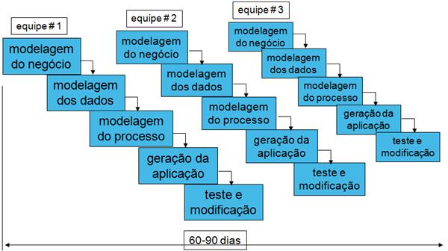
- reservada para a questão acima -
Como funciona o método de desenvolvimento de software: Prototipagem? | Prototipagem: esse método pode ser considerado como um método de desenvolvimento ou uma ferramenta de apoio a outros métodos de desenvolvimento. Ele consiste em se criar um protótipo (modelo) do software final, para que o cliente tenha uma ideia do que vai ser o seu software, geralmente os protótipos têm apenas algumas operações básicas, não entram em bancos de dados e possuem uma aparência "feia", pois a sua função é somente dar ao cliente uma ideia do que seria o seu software. Podemos usar tanto linguagens de programação quanto, ferramentas GUI somente para elaborar os protótipos.
MÉTODOS DE DESENVOLVIMENTO DE SISTEMA | MÉTODOS DE DESENVOLVIMENTO DE SISTEMA
Ilustre o desenvolvimento no Método Prototipagem: | 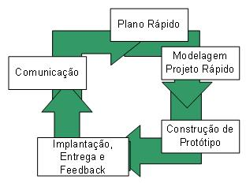
- reservada para a questão acima -
Como funciona o método de desenvolvimento de software: Espiral? | Espiral: esse método de desenvolvimento é muito mais elaborado, onde temos uma espiral com processos bem definidos e divididos em 5 etapas. Cada etapa é equivalente a uma volta da espiral, e a cada volta os requisitos são analisados, novos podem ser implementados, protótipos são elaborados e testados e validações são feitas. Esse método é mais adequado para grandes aplicações que demandam tempo e não podem ocasionar falhas ao final do processo. Os 5 processos do método espiral são: 1º Viabilidade do Projeto, 2º Definição de Requisitos do Sistema, 3º Projeto do Sistema, 4º Desenvolvimento e Teste de Unidade, e por fim 5º Implementação.
Ilustre o desenvolvimento no Método Espiral: | 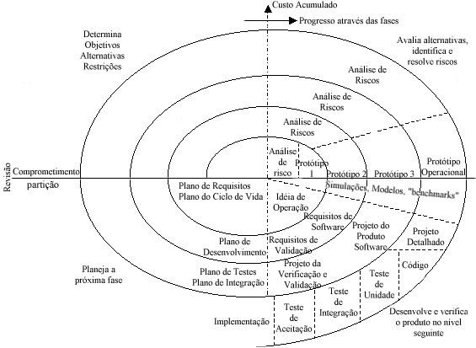
- reservada para a questão acima -
Como funciona o método de desenvolvimento de software: Ciclo de Vida RUP? | RUP: O RUP (Rational Unified Process) é um conjunto de ferramentas, hoje sobre o poder da IBM, para a construção de softwares seguindo instruções bem elaboradas e frameworks pré-desenvolvidos que ajudam a gerenciar e implementar aplicações de maneira mais profissional. O modelo RUP segue 4 fases de negócio para o desenvolvimento do software: - Concepção: define o escopo do projeto, ou “business case”; onde é julgado se o projeto deve ir adiante ou ser cancelado. - Elaboração: elabora modelo de requisitos, arquitetura do sistema, plano de desenvolvimento para o software e identificar os riscos. - Construção: constrói o software e a documentação associada. - Transição: finaliza produto, define-se plano de entrega e entrega a versão operacional documentada para o cliente. Cada uma dessa etapas é mensurada e quantificada, medindo quanto esforço e programação deverá ser empregada por parte da equipe para cada uma dessas fases. Esse é um método muito mais profissional de se elabrorar softwares, e exige um alto gerenciamento por parte dos gestores da equipe, porém entrega softwares muito mais profissionais.
- reservada para a questão acima -
Ilustre o desenvolvimento no Método Ciclo de Vida RUP: | 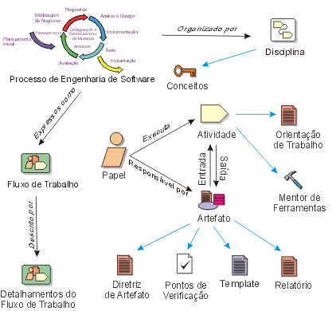
- reservada para a questão acima -

